Template change_history
Revision | Date | Author | Change History
0.1 | 2022-08-18 | Zhang Daorong | Create first version based on Ford SPEC, Location Service APIM SPSS v1.14 Dec 16, 2021, Navigation APIM SPSS v1.6 Jun 4, 2020, and China GB standard; MRD:福特车机地图产品说明书01-专业地图v2.6修订终版 GNSS:Phase5 地图AR+惯导硬件要求指标
0.2 | 2022-08-30 | Zhang Daorong | 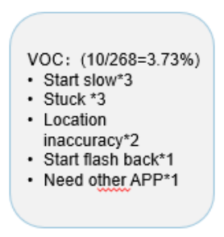 Updated based on 3rd party Nav. Benchmark standard with PO team, update weights based on quality data of CD764 Map 5.0:
0.3 | 2022-09-19 | Zhang Daorong | Update Performance standard after alignment with system performance
1 | 2022-09-30 | Zhang Daorong/Chen Emma | Add sheet "RoadTest-Routines" , "road test checklist" and "road test daily report/overall status" template.
1.1 | 2023-03-07 | Zhang Daorong | 导航冷启动及稳定启动时间和Ford 性能团队 测试方法统一
1.2 | 2023-06-21 | Zhang Daorong | 定位路试专项sheet 增加

A.4 定位路试专项
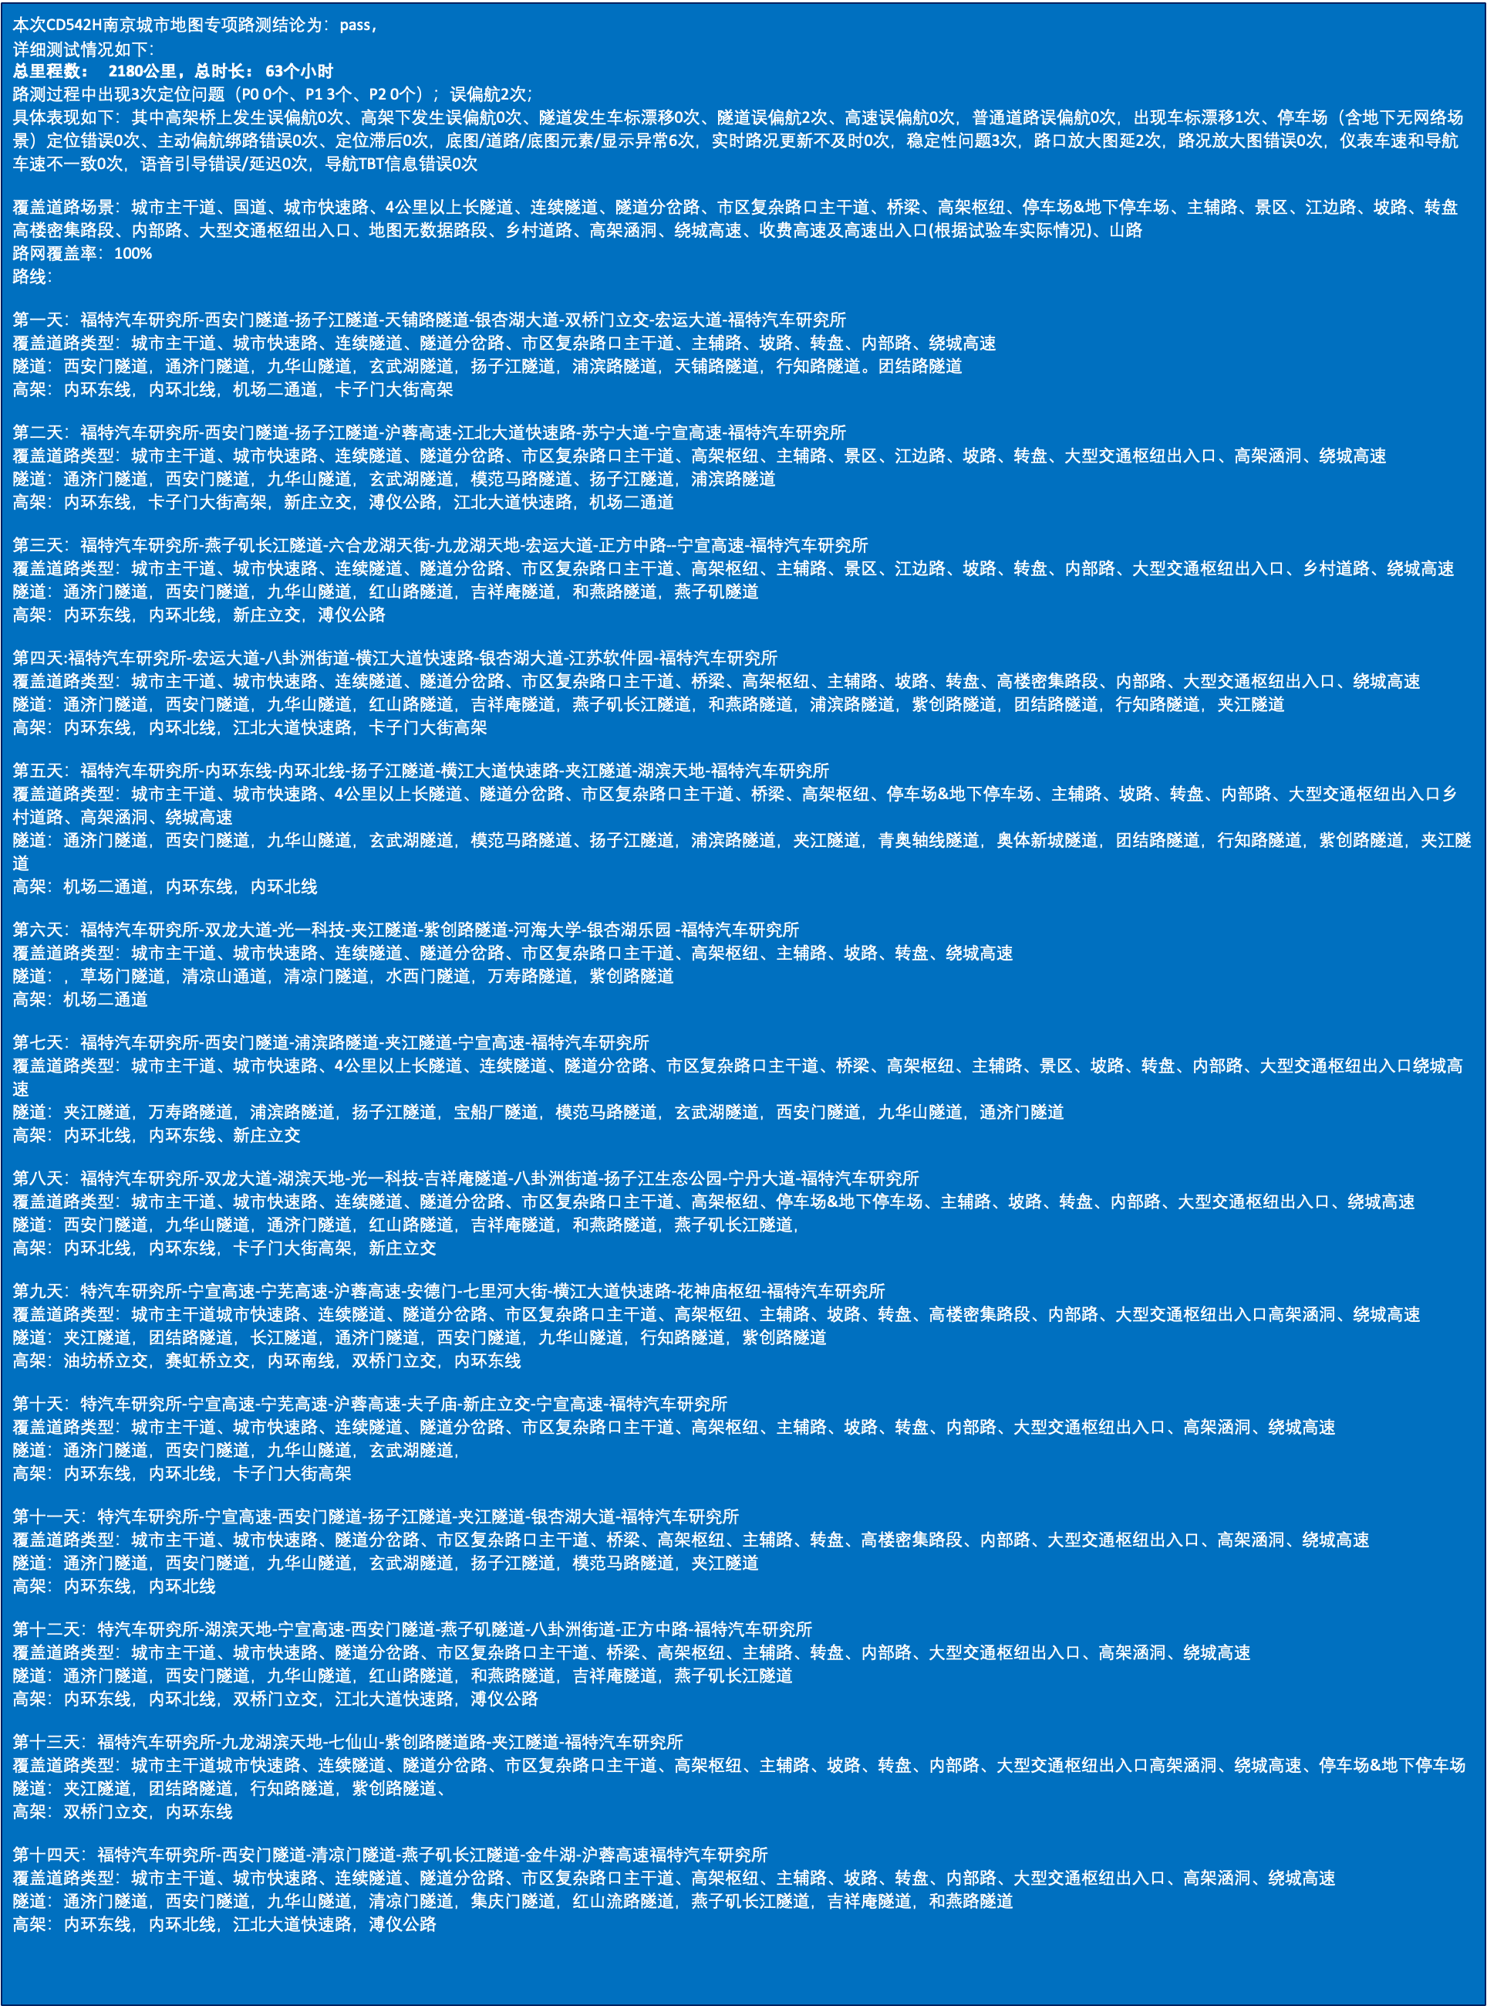
序号 | 日期 | 汇总 | 2023-08-01 | 2023-08-02 | 2023-08-03 | 2023-08-07 | 2023-08-08 | 2023-08-11 | 2023-08-14 | 2023-08-15 | 2023-08-17 | 2023-08-18 | 2023-08-21 | 2023-08-22 | 2023-08-23 | 2023-08-25
1 | 车辆PV189 （LVSHFAAC0MS115856） | 1380 | 150 | 180 | 205 | 165 | 80 | 130 | 95 | 175 |  |  |  |  |  | 200
2 | 车辆PV218 （LVSHFFAC4MS211342） | 800 |  |  |  |  |  |  |  |  | 205 | 195 | 110 | 110 | 180
3 | 总计里程 | 2180 | 150 | 180 | 205 | 165 | 80 | 130 | 95 | 175 | 205 | 195 | 110 | 110 | 180 | 200

序号 | 路试重点关注项 | 详细要求 | 出错次数 | bug号 | 问题描述 | 备注
1 | 底图/道路/底图元素/路况/蚯蚓线等 显示是否正常 | 渲染正常不失真，元素不缺失， 路况（含电子眼和限速）和实际路况一致 | 0
2 | 定位更新及时性及准确性 | map5.0 支持全时惯导，任何时候车标都真实反应车型所在位置，并实时更新， 不得出现飘，卡顿/滞后/不更新等现象 | 2 | FordPhase4Scrum-72181 FordPhase4Scrum-69083 | 翠屏山服务区车标飘逸，不显示蚯蚓线 九华山隧道内发生偏航，车标卡住不动
3 | 检索与查询 | 网络良好的情况下，3s内完成，POI的结果和手机百度地图基本一致 | 0
4 | 路径规划 | 和偏好设置一致，智能推荐规划的路径符合大众认知的代价较小（包括时间成本和经济成本等）的方式 | 0
5 | 百公里误偏航 | 按导航规划的路线施行，不得出现，车标偏离蚯蚓线和出现偏航重算的情况 | 0
6 | 地图内/launcher 地图卡片（如有）/仪表 TBT信息显示一致性 | 导航时诱导的距离信息，引导箭头，路名等应显示一致，不得出现有偏差，卡住的现象 非巡航非导航，launcher地图车标始终朝上 | 0
7 | 地图和仪表车速 | 地图里的速度，和仪表速度表的车速应一致，车速稳定后误差+-1内 | 0
8 | 导航TBT信息错误/卡死不更新 | 导航的引导信息，包括图案/文字/语音，应在接近机动点前，提前进行展示和提示， 不得出现到了机动点才提示，并不能出现错误。 | 0
9 | 路口放大图错误/延时 | 导航的引导信息，包括图案/文字/语音，应在接近机动点前，提前进行展示和提示， 不得出现到了机动点才提示，并不能出现错误。 | 1 | APIMCIS-34175 | 百度地图路测偶现副驾的路口放大图黑屏
10 | 语音引导错误/延迟 | 导航的引导信息，包括图案/文字/语音，应在接近机动点前，提前进行展示和提示， 不得出现到了机动点才提示，并不能出现错误。 | 0
11 | “文字/图案/语音” 引导 是否一致 | 导航的引导信息，包括图案/文字/语音，应在接近机动点前，提前进行展示和提示， 不得出现过了机动点才提示，并不能出现错误。并且三者相对应 | 0
12 | 主动偏航 | 未按导航的方向进行转向，需要在4s内识别出偏航，开始偏航重算，覆盖隧道，高架，快速路，市区郊区开阔路 导航进隧道，实际不进隧道 导航进分叉隧道，实际直行 导航隧道直行，实际进分叉隧道 导航下高架，实际不下高架 导航上高架实际不上高架 开阔路段 不按导航路线，随机转型行驶 | 0 |  | 使用PL24HF2，隧道主动偏航不识别 | 1.基于LTS版本 2.开阔路段 不按导航路线，随机转型行驶无误
13 | 可靠性/稳定性 | 长时间（其中连续3小时平均车速超过100km/h）运行无卡死，闪退，识别到误操作能够正常退出。 | 1 | APIMCIS-34298 | 【实车】【CD542H】【地图】【偶现】重启车机立即进入地图，地图闪退

